PORTADA
Modelo de estimación de costos Compensaciones en territorios Colectivos

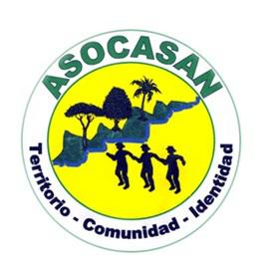


ACUERDO # TW71 celebrado entre WWF y WCS para el proyecto “Conservación de la biodiversidad en paisajes impactados por la minería en la Región del Choco Biogeográfico” que tiene por objeto “Realizar el piloto práctico de los ‘Lineamientos para el desarrollo de planes de compensación ambiental en el Chocó biogeográfico’”.

 | Con el apoyo de

